TP7
CHUTE LIBRE |  |  |  |  | PENDULE |  |  | Type de test | calculé | g mesuré | gmin = gmes.- ug | gmin = gmes.+ ug
Mesure des hauteurs |  |  |  |  | Mesure des longueurs |  |  |  | [m/s²] | [m/s²] | [m/s²] | [m/s²]
z1 [mm] | 0 |  |  |  | Lcp [mm] | 822.541 |  | Chute à 1kHz | 0.247 | 10.10 | 9.855 | 10.35
z2 [mm] | 373.827 |  |  |  | Lm [mm] | 19.424 |  | Chute à 10kHz | 0.053 | 9.507 | 9.453 | 9.560
z3 [mm] | 502.779 |  |  |  | Mesure des temps |  |  | Chute à 75kHz | 0.053 | 9.507 | 9.454 | 9.559
Mesure des temps |  |  |  |  | t i [sec] | 0.747 |  | Pendule | 0.037 | 10.10 | 10.06 | 10.13 |  |  |  |  |  | Pour le calcul de l'erreur de biais du temps il faut faire racine de e1 e2
 | 1 khz | 10 khz | 75 khz |  | t f [sec] | 2.550 |  |  |  |  |  |  |  |  |  |  |  | meme chose pour position
t1 [sec] | 0.111 | 0.109 | 0.108
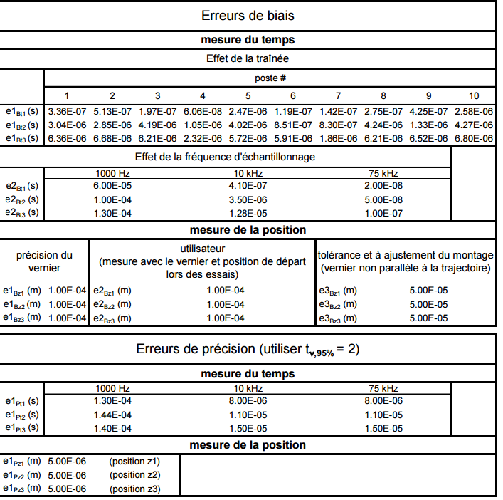
t2 [sec] | 0.299 | 0.299 | 0.298
t3 [sec] | 0.340 | 0.341 | 0.340
 | θz1 | θz2 | θz3 | θt1 | θt2 | θt3 |  | θLcp | θLm | θTi | θTf
1 khz | 46.45544922 | -259.4706798 | 213.0152306 | -48.25848926 | 762.343212 | -714.0847226 |  | 12.14418245 | 6.072091226 | 11.21135029 | -11.21135029
10 khz | 45.3720508 | -250.6265664 | 205.2545156 | -48.2929072 | 719.459995 | -671.1670878
75 khz | 45.3720508 | -250.6265664 | 205.2545156 | -48.2929072 | 719.459995 | -671.1670878

numéro de poste | 5

 |  | z1 [mm] | z2 [mm] | z3 [mm] | t1_1khz [sec] | t2_1khz [sec] | t3_1khz [sec] | t1_10khz [sec] | t2_10khz [sec] | t3_10khz [sec] | t1_75khz [sec] | t2_75khz [sec] | t3_75khz [sec] | Lcp [mm] | Lm [mm] | t i [sec] | t f [sec]
 | A5 | 0.000 | 373.827 | 502.779 | 0.111 | 0.299 | 0.340 | 0.109 | 0.299 | 0.341 | 0.108 | 0.298 | 0.340 | 822.541 | 19.424 | 0.747 | 2.550
 |  | 0.000 | 0.000 | 0.000 | 0.000 | 0.000 | 0.000 | 0.000 | 0.000 | 0.000 | 0.000 | 0.000 | 0.000 | 0.000 | 0.000 | 0.000 | 0.000

